Sheet1
FPGA
目前主要产品选型
Xilinx ZYNQ 系列FPGA
Zynq UltraScale+ MPSoC系列
Xilinx XAZU7EV-1FBVB900Q
主要参数 1. Quad-core ARM Cortex-A53(1.5GHz)
32KB/32KB L1 Cache, 1MB L2 Cache
2. Dual-core ARM Cortex-R5（600MHz）
32KB/32KB L1 Cache, and TCM
3. GPU Mali-400MP2 VCU H.264/H.265
4. System Logic Cells 504,000
5. CLB Flip-Flops 460,800
6. CLB LUTs 230,400
7. DSP Slices 1,728
AD9361
特性
2×2收发器
12bitsDAC和ADC
频段：70MHz至6.0GHz
通道带宽: <200kHz至56MHz
LO步长：2.4Hz
DAC AD9739
特性
输出：dc 至3 GHz
11/14bitsDAC 2.5 GSPS
从样本被锁存到出现在DAC输出端延迟大约78+/-2DACclk周期
输出带内杂散成分比较多
导航诱骗产品频率规划 |  |  |  |  |  |  |  |  |  |  | 导航诱骗产品系统架构
信号规模 | 最多支持8个频点，每频点不少于16通道 |  |  |  |  |  |  |  |  |  | 关键器件
导航系统 | 信号 | 调制方式 | 工作频段 | 中心频率 |  |  | 码速率 | 带宽
GPS:L1C/A /L1C/L2/L5 | L1C/A | BPSK | L1 | 1575.42 | MHz | +/- | 1.023 | 2.046 | MHz
 | L2C | BPSK | L2 | 1227.6 | MHz | +/- | 1.023 | 2.046 | MHz
 | L5 | QPSK | L5 | 1176.45 | MHz | +/- | 10.23 | 20.46 | MHz
BDS2:B1I/B3I/B1C/B2a | B1I | BPSK | B1 | 1561.098 | MHz | +/- | 2.046 | 4.092 | MHz
 | B2I | BPSK | B2 | 1207.14 | MHz | +/- | 2.046 | 4.092 | MHz
 | B3I | BPSK | B3 | 1268.52 | MHz | +/- | 10.23 | 20.46 | MHz
GLONASS | L1 | FDMA | G1 | 1602.5625 | MHz | +/- | 0.511 | 8.3345 | MHz | 1602+0.5625*K，K=(-7～6)
 | L2 | FDMA | G2 | 1246.4375 | MHz | +/- | 0.511 | 6.7095 | MHz | 1246+0.4375*K，K=(-7～6)
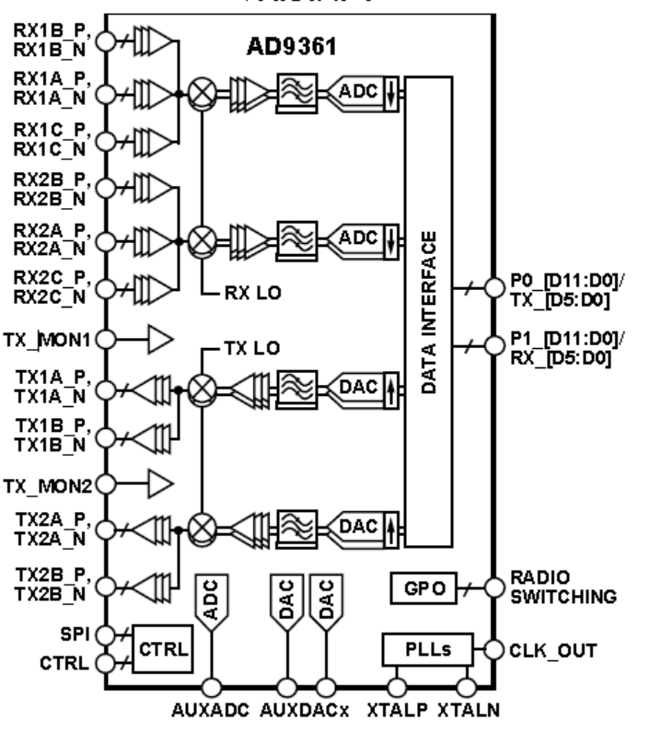
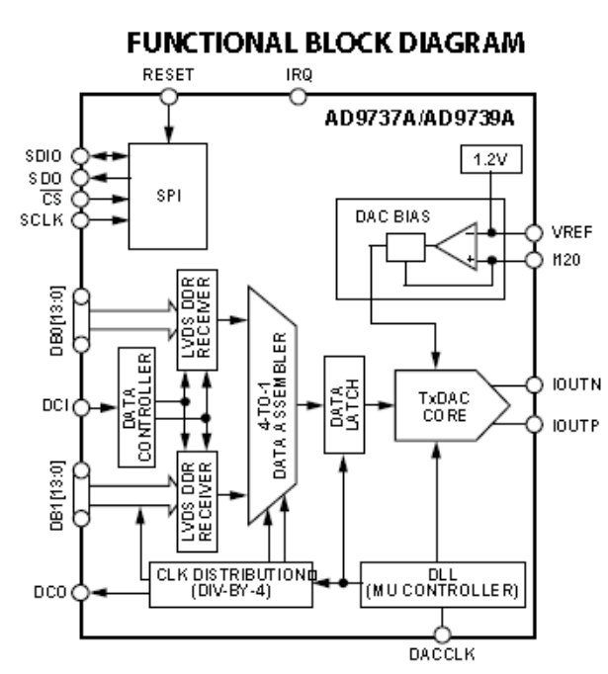
Galileo | E1 | CBOC | E1 | 1575.42 | MHz | +/- | 1.023 | 14.322 | MHz
 | E5a | QPSK | E5a | 1176.45 | MHz | +/- | 10.23 | 20.46 | MHz
 | E5b | QPSK | E5b | 1207.14 | MHz | +/- | 10.23 | 20.46
 | E5 | AltBOC | E5 | 1191.795 | MHz | +/- | 10.23 | 51.15 | MHz
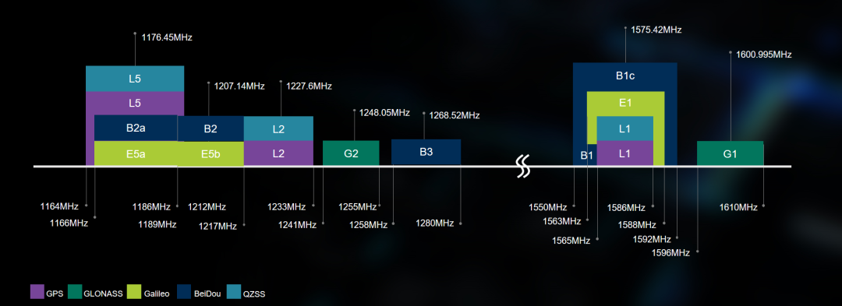

 |  |  |  |  |  |  |  |  |  |  |  |  | DAC之前，提供额外的滤波和数据速率插值处理

FPGA
上变频
AD9361
数字中频1
L1频段

数字中频2
上变频
AD9361
L2频段
合路
射频输出
射频输出
L5频段
 |  |  |  |  |  |  |  |  |  |  | 方案一
需求：
四大卫星导航系统的频点主要集中在L1、L2及L5三个频段
上变频
AD9361
频率范围大约在1.1GHz到1.6GHz之间
数字中频3
导航信号对通道的延迟参数非常敏感
不同频点的导航信号的延迟差异需要标定
数字及模拟电路的所有信号需要时钟及本振同源

 |  |  |  |  |  |  |  |  |  |  |  | 基于反制枪用AD9361的方案：
 |  |  |  |  |  |  |  |  |  |  |  | 优点：反制枪成熟电路
 |  |  |  |  |  |  |  |  |  |  |  | 缺点1：虽然AD9361的发射部分含有两个独立通道，但是共用一个本振，所以实际只能当一个通道使用。
 |  |  |  |  |  |  |  |  |  |  |  | 缺点2：通道带宽只有56MHz，因此至少需要三片AD9361才能满足需求，对AD9361来说，资源浪费非常严重。

FPGA
上变频
数字中频1
数字中频2
数字中频3
合路
L2频段
L1频段
L5频段
上变频
上变频
射频输出
DAC
DAC
DAC
模拟中频1
模拟中频2
模拟中频3

 |  |  |  |  |  |  |  |  |  |  | 方案二
fpga

GNSS模块 TCXO/OCXO
10MHz
时钟buffer

AD9361

 |  |  |  |  |  |  |  |  |  |  |  | 传统低中频方案
 |  |  |  |  |  |  |  |  |  |  |  | 优点：方案成熟，目前大多数厂家采用这种方案
 |  |  |  |  |  |  |  |  |  |  |  | 缺点：电路复杂，模拟电路多，需要大量的中频、射频滤波器及放大器，温度等环境因素对电路参数影响较大，各频点的时延很难校准。

FPGA
数字中频
0至500MHz
DAC
AD9739
射频输出
上变频
模拟中频
BW500MHz
滤波器
射频输出

 |  |  |  |  |  |  |  |  |  |  | 方案三

 |  |  |  |  |  |  |  |  |  |  |  | 中频合路方案
 |  |  |  |  |  |  |  |  |  |  |  | 优点：在传统方案基础上，将数字中频和模拟中频合为一路，减小了电路复杂度，各个频点的射频延迟指标可以统一
 |  |  |  |  |  |  |  |  |  |  |  | 缺点：电路仍然包含混频、滤波及放大等电路，增加成本及调试难度

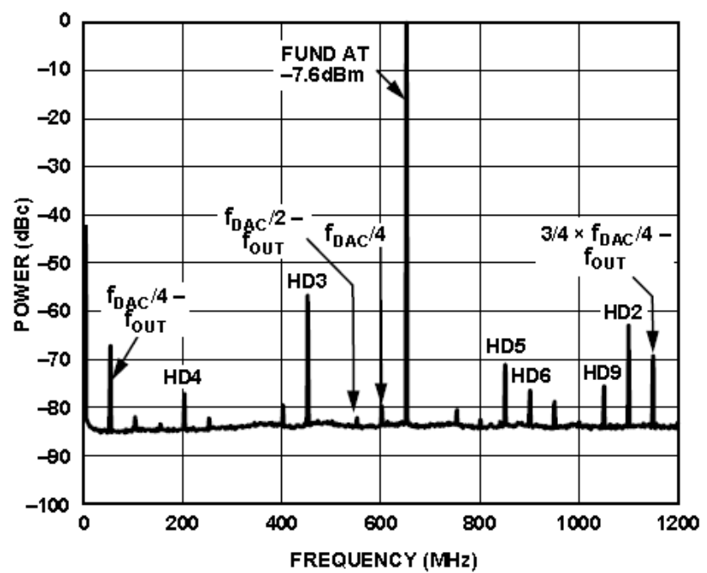
FPGA
数字中频
1.1至1.6GHz
DAC
AD9739
射频输出

 |  |  |  |  |  |  |  |  |  |  | 方案四

 |  |  |  |  |  |  |  |  |  |  |  | 直接转换方案
 |  |  |  |  |  |  |  |  |  |  |  | 优点1：所有信号的生成和合路均在数字域实现，极大的简化了电路结构，复杂度低，成本低
 |  |  |  |  |  |  |  |  |  |  |  | 优点2：数字域的所有延迟参数可控，对环境因素不敏感 |  | AD9739手册中明确列出的杂散示例
 |  |  |  |  |  |  |  |  |  |  |  | 风险1：DAC的转换延迟和带内杂散问题不可控（没有用过）
 |  |  |  |  |  |  |  |  |  |  |  | 风险2：FPGA和DAC之间的数字中频频率高，传输是否可行，是否稳定。

FPGA
数字中频
1.1至1.6GHz
射频输出
功率分配
合路
L2频段
L1频段
L5频段
射频输出
全频段
全频段
全频段
滤波器
滤波器
滤波器
DAC
AD9739

 |  |  |  |  |  |  |  |  |  |  | 方案五

DAC
AD9739

 |  |  |  |  |  |  |  |  |  |  |  | 在方案四的基础上，想办法滤除DAC产生的带外杂散信号

